Introductie
Introductie en uitleg bij de tabellen

Inleiding
Het Centraal Bureau voor de Statistiek (CBS), het Nationaal Instituut voor Budgetvoorlichting (Nibud) en het Sociaal en Cultureel Planbureau (SCP) hebben een nieuwe methode ontwikkeld om armoede in Nederland te meten.
Ieder huishouden in Nederland heeft uitgaven aan huisvesting, energie, verzekeringen, kleding en de dagelijkse boodschappen. Om mee te kunnen doen in de samenleving is er daarnaast geld nodig voor bijvoorbeeld telefonie, internet en sociale activiteiten. Voor verschillende typen huishoudens heeft het Nibud in 2023 opnieuw vastgesteld welk bedragen voor welke uitgavenposten minimaal nodig zijn om volwaardig mee te kunnen doen in de samenleving, de zogeheten minimumvoorbeeldbegrotingen.
Niet alleen de nieuwe minimumvoorbeeldbegrotingen zijn een belangrijk element van de armoedeafbakening. Om vast te stellen of iemand in armoede leeft, wordt ook gekeken naar daadwerkelijke uitgaven van het huishouden en de financiële middelen, het inkomen en eventueel spaargeld of ander direct te besteden bezit. Voor de meeste huishoudens zijn de maandelijkse uitgaven aan wonen, energie en zorg (basisverzekering en verplicht eigen risico) de grootste vaste lasten. Bovendien kunnen ze op deze lasten niet of nauwelijks besparen. Daarom gaan we bij de armoedebepaling zo veel mogelijk uit van de werkelijke uitgaven hieraan. Als er na het betalen van deze vaste lasten te weinig geld overblijft voor de andere basisbehoeften, dan is een huishouden (en de mensen die er deel van uitmaken) arm.
We brengen armoede in kaart met gebruikelijke indicatoren, zoals de prevalentie van armoede, de intensiteit van armoede en de spreiding van inkomens rondom de armoedegrens.
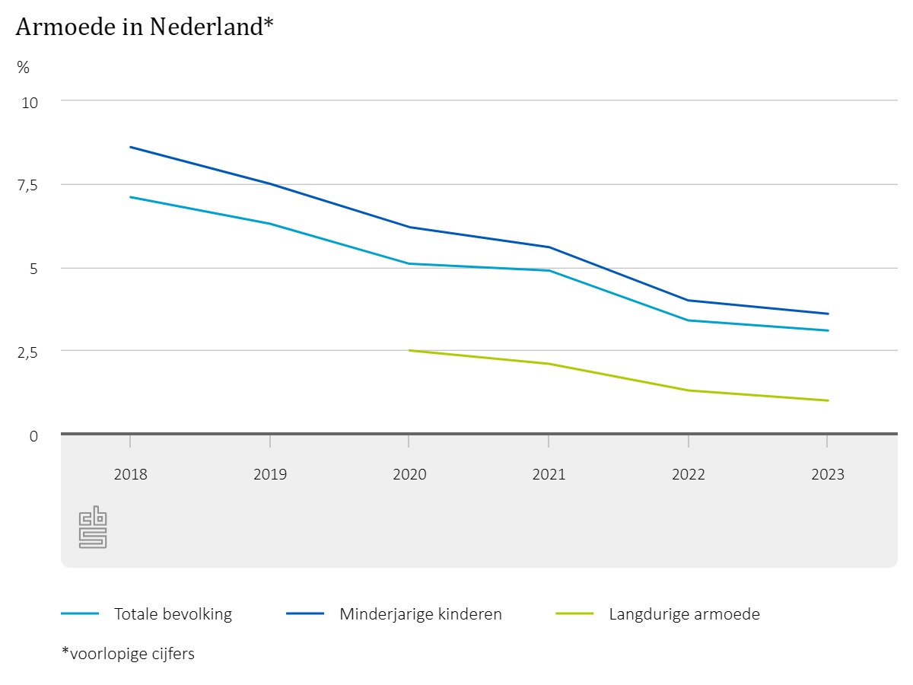
Tabel 1
Tabel 1 biedt inzicht in welk deel van de bevolking arm is. De cijfers geven het aantal en het percentage personen weer die arm zijn. Met daarbij uitsplitsingen naar verschillende bevolkingsgroepen.

Tabel 2
Tabel 2 biedt inzicht in welk deel van de minderjarige kinderen arm is. De cijfers geven het aantal en het percentage minderjarigen weer die arm zijn. Met daarbij uitsplitsingen naar verschillende groepen kinderen.

Tabel 3
Tabel 3 biedt inzicht in welk deel van de werkenden arm is. De cijfers geven het percentage werkenden weer die arm zijn. Met daarbij uitsplitsingen naar verschillende groepen werkenden.

Tabel 4
Tabel 4 biedt inzicht in welk deel van de bevolking langdurig arm is, oftewel al 3 jaar achtereen. De cijfers geven het aantal en het percentage personen weer die langdurig arm zijn. Met daarbij uitsplitsingen naar verschillende bevolkingsgroepen.

Tabel 5
Tabel 5 biedt inzicht in welk deel (percentage) van de bevolking arm is per gemeente. Met daarbij per gemeente ook inzicht in het percentage van de bevolking dat niet arm is en het percentage dat in studentenhuishoudens leeft.

Tabel 6
Tabel 6 biedt inzicht in de intensiteit of ernst van armoede voor het arme deel van de bevolking. De cijfers geven het doorsnee procentuele inkomenstekort weer ten opzichte van de armoedegrens. Met daarbij uitsplitsingen naar verschillende bevolkingsgroepen.

Tabel 7
Tabel 7 biedt inzicht in de spreiding van de bevolking rond de armoedegrens. Welk deel van de bevolking heeft bijvoorbeeld een klein inkomenstekort en welk deel van de bevolking heeft een inkomen iets boven de armoedegrens? De cijfers geven het aantal personen weer per inkomensklasse.

Handleiding gebruik filtertabellen
De tabellen in deze tabellenset zijn opgemaakt als zogenaamde filtertabellen. Hierdoor kan je makkelijk bepaalde selecties maken, of data sorteren. Voor wie onbekend is met filtertabellen in Excel, zie onder een korte instructie.
- Selectie maken. Als je op de pijl/driehoek in het vierkant rechts van een kolomkop klikt, zie je een lijst met alle verschillende categorieën of waardes die voorkomen in de die kolom. In deze lijst kan je een categorie uit- of aanklikken, via de vinkjes links van de categorieën. Als je alleen de categorieën selecteert die je relevant vindt, wordt de tabel korter en overzichtelijker.
- Sorteren. Als je op de pijl/driehoek in het vierkant klikt zie je bovenaan 'Sorteren A-Z' en 'Sorteren Z-A'. Als je dat selecteert, dan wordt de hele tabel gesorteerd op de waardes in die kolom. Dit is handig als je wil zien welke categorieën de hoogste of juist laagste waardes hebben. Als je de hoogste waardes bovenaan wil, sorteer je op Z-A. Wil je de oorspronkelijke sortering terug? Sorteer dan op linker kolom A, gelabeld "#".

